Flux des Appels
Example Call Flow

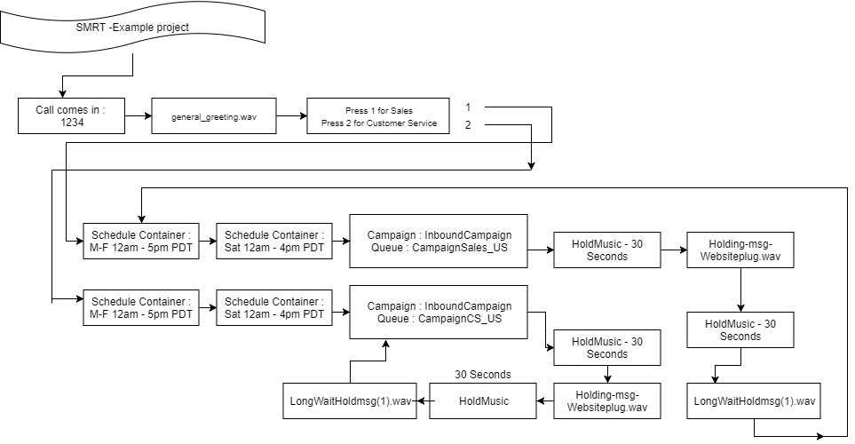

To diagram your call flows as above, click here to be directed to a free web-based diagram tool.

